New store
明细 | 金钱（美金） |  | 单件售出利润 |  | 单件退货亏损
单件售价 | 2.99 | 34 | 明细 | 金额（美金） | 明细 | 金额（美金）
单件成本 | 0.38 |  | 单件售价 | 2.99 | 单件成本 | 0.38
amazon配送费 | 0.5 |  | amazon抽佣 | 0.54 | amazon抽佣18% | 0.10
中国头程运费 | 0.3 |  | amazon配送费 | 0.5 | 中国头程运费 | 0.3
退货率 | 10% |  | 中国头程运费 | 0.3 | amazon配送费 | 0.5
单件商品弃置费用 | 0.25 |  | 单件成本 | 0.38 | 单件商品弃置费用 | 0.25
亚马逊抽佣 | 18% |  | 单件纯利润 | 1.27 | 总成本 | 1.53

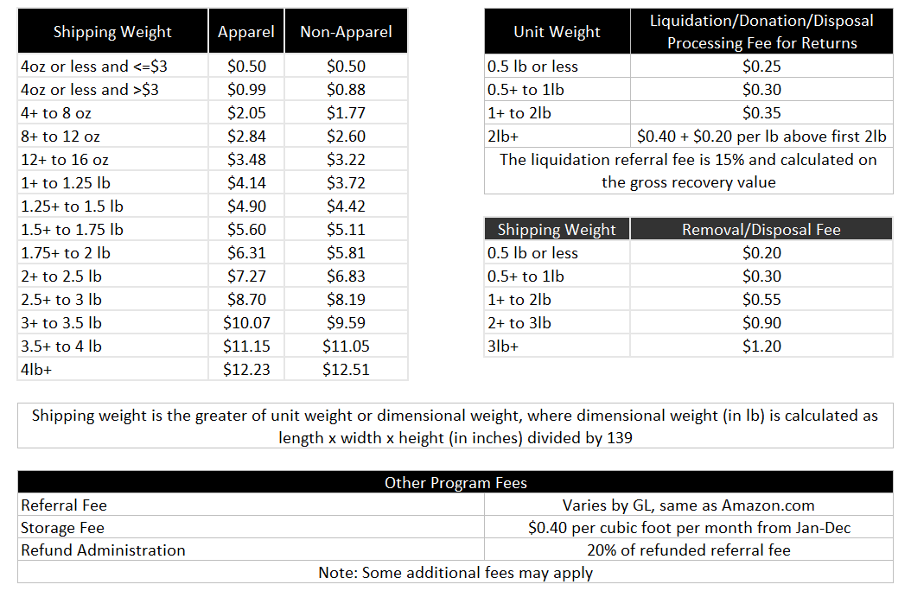
 |  |  | 卖100件总利润
 |  |  | 明细 | 金额
 |  |  | 卖100赚 | 114.46
 |  |  | 退件 | 15.27
 |  |  | 总利润 | 99.19

 |  |  | 利润率
 |  |  | 100件的营收 | 299
 |  |  | 利润率 | 33%

3.94x3.94x0.79英寸（10x 10 x 2厘米） 指的是产品包装

